需求设计说明总览
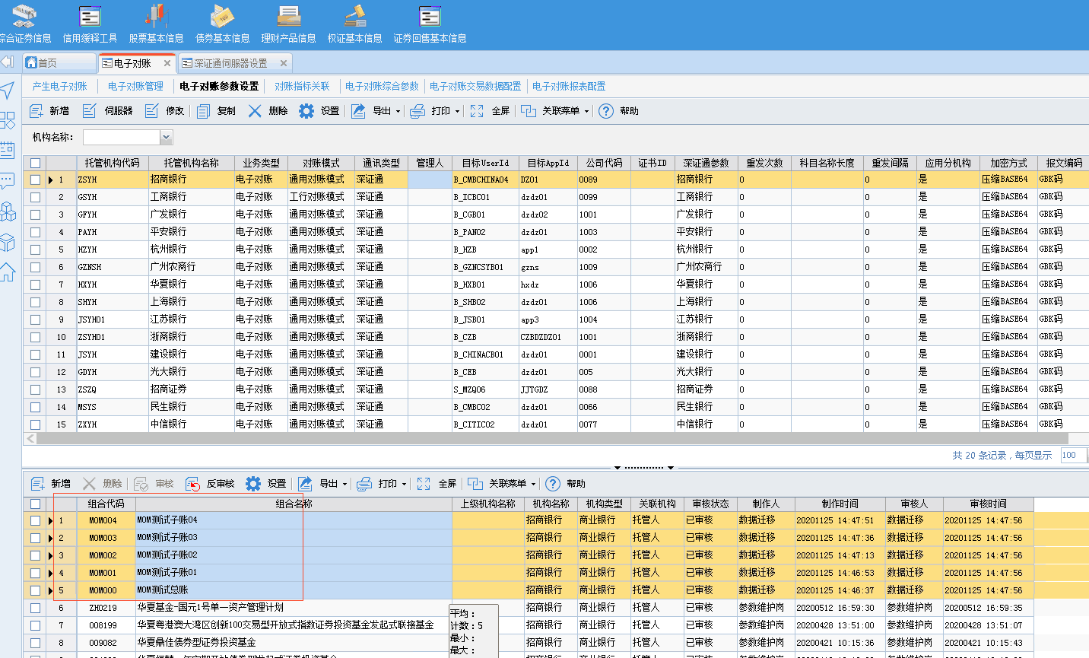
需求名称： | STORY #108210 净值确认的提示不要因为有不一致的条数提示什么净值确认失败，我们实际业务就是所有产品都有不一致的条数的，由于科目差异没办法全部一致，天天弹窗烦死了 |  | 设计人 | 宋达萍
需求背景介绍 | 净值确认的提示不要因为有不一致的条数提示什么净值确认失败，我们实际业务就是所有产品都有不一致的条数的，由于科目差异没办法全部一致，天天弹窗烦死了，开发设计的时候要贴合实际业务一点，脱离实际的提示没任何意义，麻烦优化一下
需求目标 | 【电子对账综合参数】增加参数控制，[净值确认]的时候是否要检查电子对账的[处理状态]。
需求功能点
序号 | 功能点 | 1 |  |  | 附件
1 | 新增参数 | 1、【电子对账综合参数】新增参数【净值确认是否提示电子对账不一致】 参数值：是，否 默认值：是 参数描述：【电子对账管理】中出现对账不一致，净值确认时是否要弹框提示。 2、【电子对账管理】出现对账不一致 的情况下 ，点击[净值确认]时： 判断参数【净值确认是否提示电子对账不一致】 参数值=是（原逻辑），弹框提示：数据中包含对账不一致的数据，对账不一致的数据是否净值确认？ 参数值=否，不提示，直接走净值确认的逻辑。 @实施，需求上线后，大成基金 此参数值请维护成“否”。 |  |  | 《电子对账综合参数v1.0.xlsx》
开发建议

测试建议

